Para Actualizar
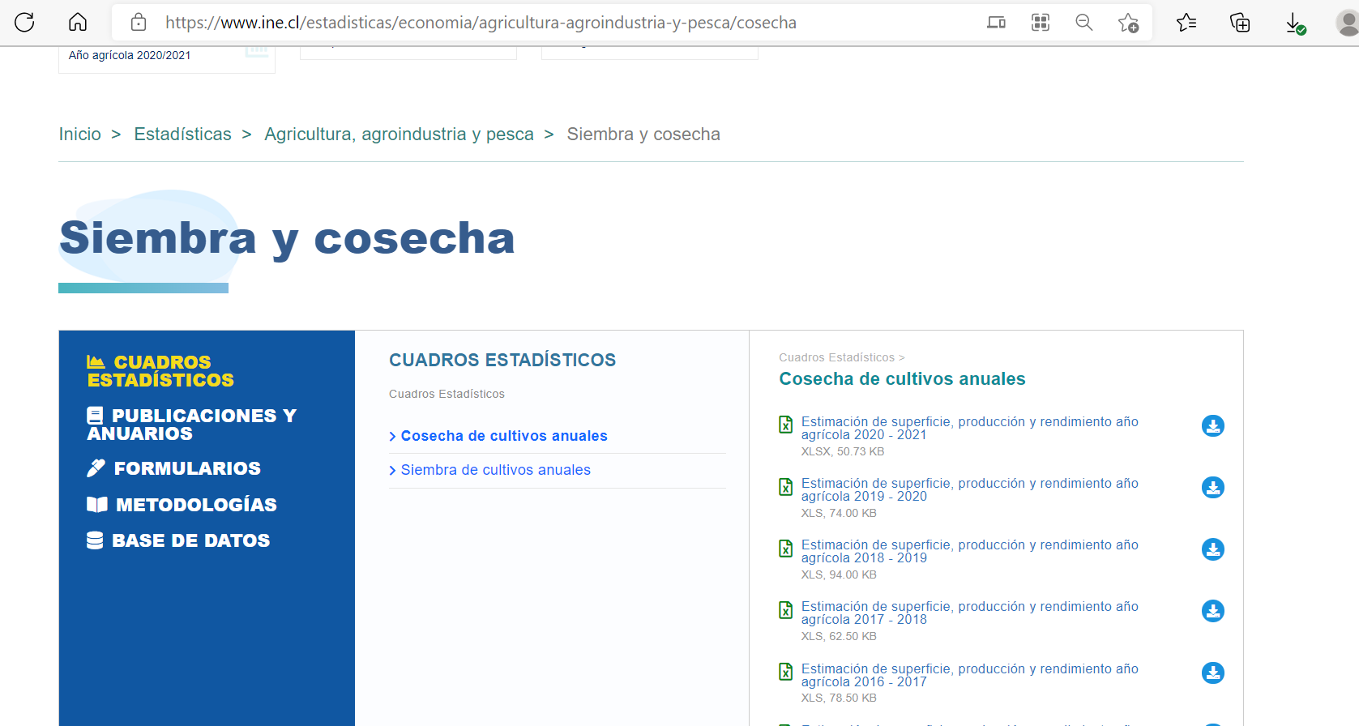
Fuente | INE | https://www.ine.cl/estadisticas/economia/agricultura-agroindustria-y-pesca/cosecha

